Sheet1
 | 土地面积 | 7625.6
 | 建筑容积率 | 3.2136

楼号 | 总层数 | 部位及房号 | 结构 | 建成年份 | 建筑面积 | （-1）层 | 2165.33 | 1.8 | 0.3
1 | 5 |  | 混合 | 1984 | 5395.9 | 1层 | 6263.74 | 6 | 1
附 |  |  | 混合 | 1984 | 43.6 | 2层 | 4953.34 | 4.2 | 0.7
2 | 5 |  | 混合 | 1993 | 274.5 | 3层 | 4173.44 | 3.6 | 0.6
3 | 5 |  | 混合 | 1993 | 11597.8 | 4层 | 3985.54 | 3 | 0.5
 |  | 地下室 | 混合 | 1993 | 2165.33 | 5层 | 3985.54 | 2.4 | 0.4
附1 | 2 |  | 混合 | 1993 | 678.1 |  |  | 3.87
附2 |  |  | 混合 | 1993 | 84.9
附3 |  |  | 混合 | 1993 | 158.1
4 | 3 |  | 混合 | 1987 | 563.7
5 | 2 |  | 混合 | 1993 | 438.9
6 | 1 |  | 砖木 | 1993 | 15.3
7 | 2 |  | 混合 | 1993 | 442.8
附 |  |  | 混合 | 1993 | 22.6
8 | 1 |  | 混合 | 1993 | 835.2
附1 |  |  | 混合 | 1993 | 92
附2 |  |  | 混合 | 1993 | 12.7
9 | 5 |  | 混合 | 1988 | 2659.5
附 |  |  | 混合 | 1988 | 18.5
10 | 1 |  | 砖木 | 1993 | 6.9
11 | 1 |  | 砖木 | 1988 | 20.6
 |  |  |  |  | 25526.93

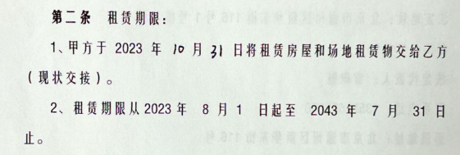
 |  |  |  |  | 24505.62816
 |  |  |  |  | 21808.3
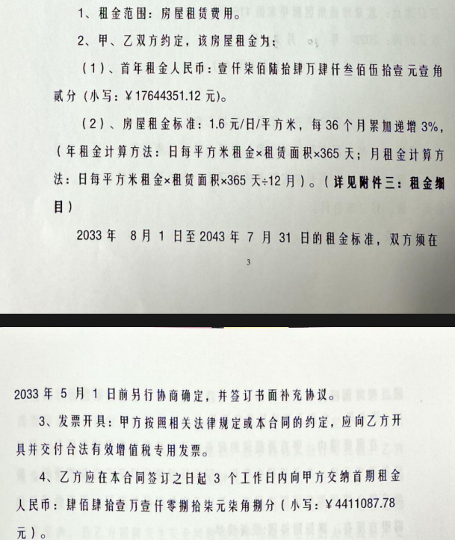

 |  |  |  |  |  |  | 2023-08-01 | 2026-07-31 | 2.01 | 1.6
 |  |  |  |  |  |  | 2026-08-01 | 2029-07-31 | 3 | 1.65
 |  |  |  |  |  |  | 2029-08-01 | 2032-07-31 | 3 | 1.7
 |  |  |  |  |  |  |  |  |  | 1.66

